Startsida
Profilsats VS8000 till skåp med sandwichgolv

Beställning / Förfrågan:
Antal satser |  | Utvändigt skåpmått,
Bilmärke |  | (definitioner se fliken "Måttskiss")
Inv. längd, mm |  | Längd = | 52 | Längd= | 0
Inv. bredd, mm |  | Bredd = | 15 | Bredd= | 0
Inv. höjd, mm |  | Höjd = | 8 | Höjd 1= | 0
Väggtjocklek, mm |  |  |  | Höjd 2= | 0
Taktjocklek, mm |  | Datum:
Golv tjocklek, mm | 0 | Kund:
Bakgavellyft / dörrar
Längd, lyftplatta |  | Beställare:
A-mått (se nedan)
Längd, (lyftplatta - A-mått) | 0
Förhöjningsbalk |  | Beställningsnr:
Bakljusbalk |  | Leveranstid:
Typ av chassifäste |  | Leveransadress:
Antal chassifäste
Nit- & skruvsats för montage
Skruvsats för chassifäste
Inre hörnvinkel
Antal kombiskena (L=4060 mm)

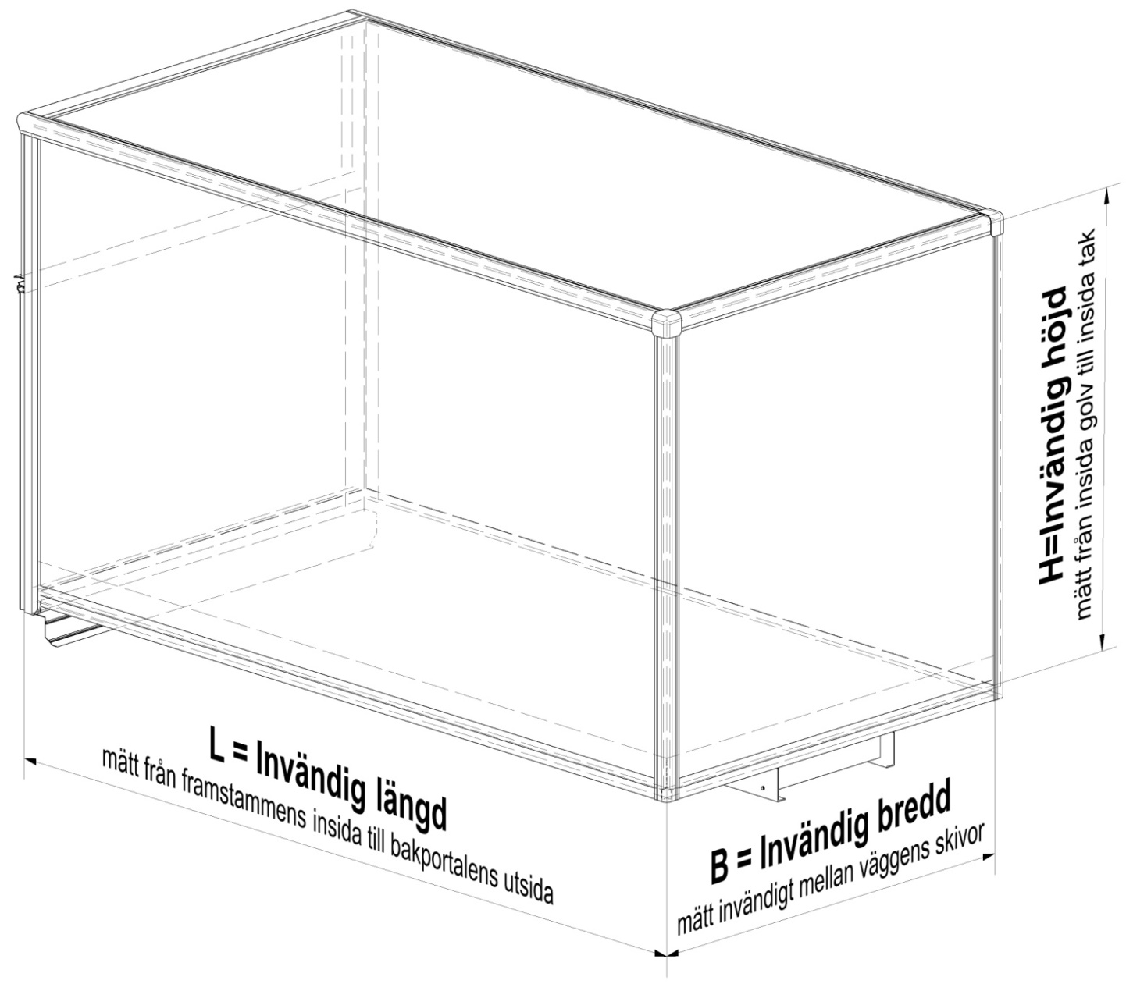

Övriga mått: Se fliken "Måttskiss"

Måttskiss
Måttskiss Profilsats VS8000 till skåp med sandwichgolv

Måttuppgifter (mm)
Utv. längd, L utv. | 52 | Väggtjocklek, Tvägg | 0
Utv. bredd, B utv. | 15 | Taktjocklek, Ttak | 0
Utv. höjd, H utv. | 8 | Golvtjocklek, Tgolv | 0
B inlastn. | -118 | H inlastn. | -59

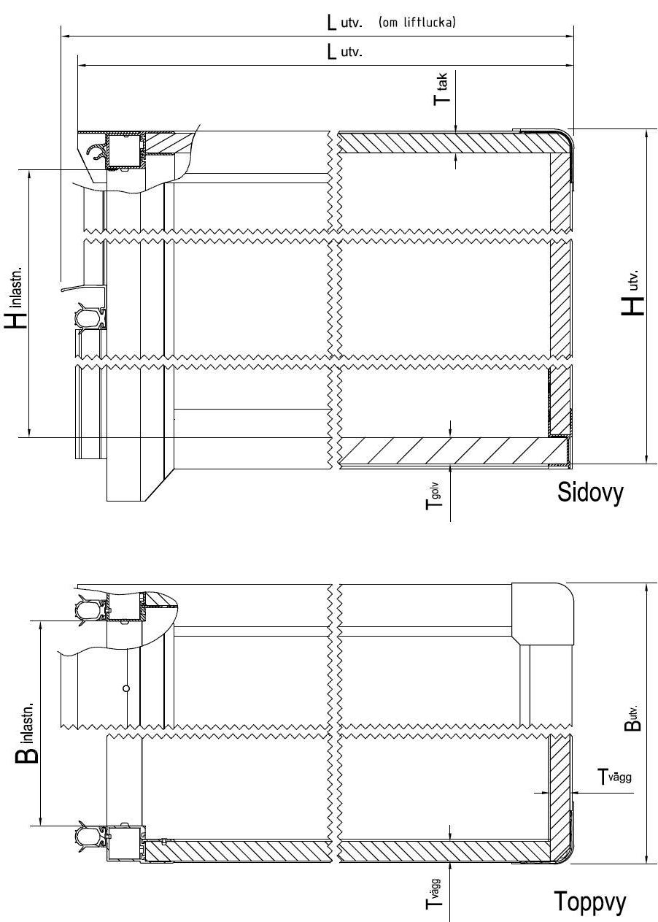

Golv
Golv VS8000 till skåp med sandwichgolv

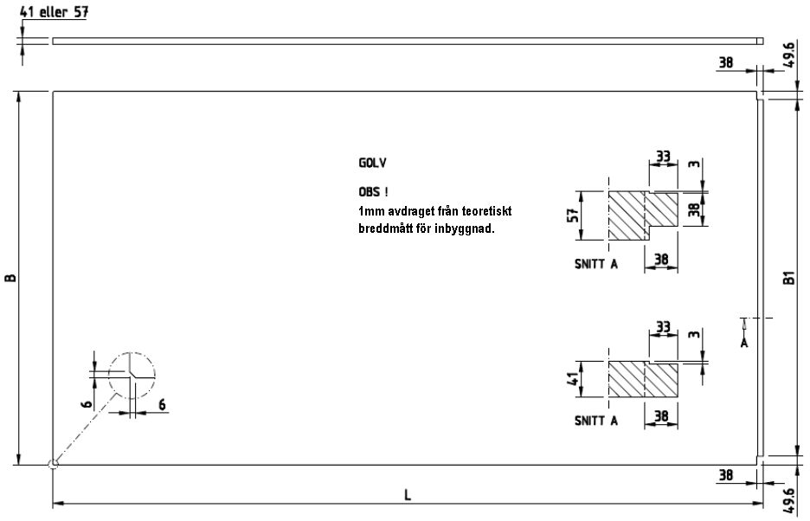

 | B= | -11 | L= | -27 | B1= | -110.2

Vägg
Vägg VS8000 till skåp med sandwichgolv

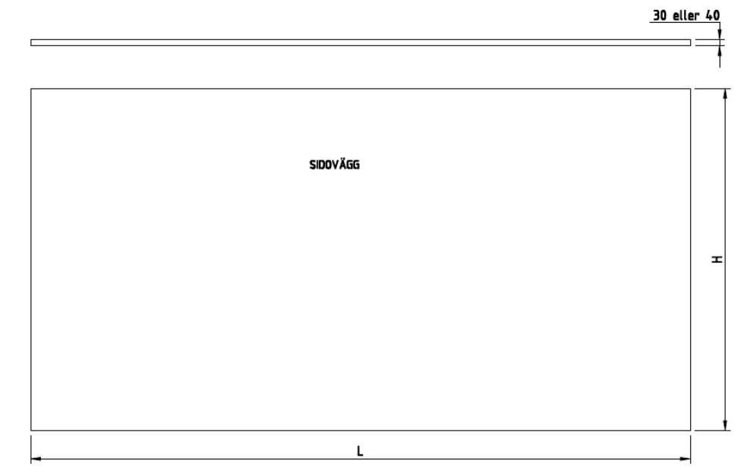

 | L= | -60 | H= | -3

Tak
Tak VS8000 till skåp med sandwichgolv

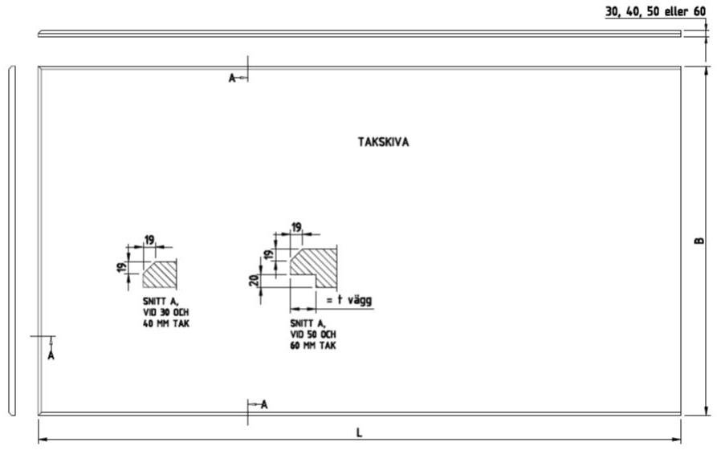

 | B= | 0 | L= | -60

Framstam-Liftlucka
Framstam-Liftlucka VS8000 till skåp med sandwichgolv

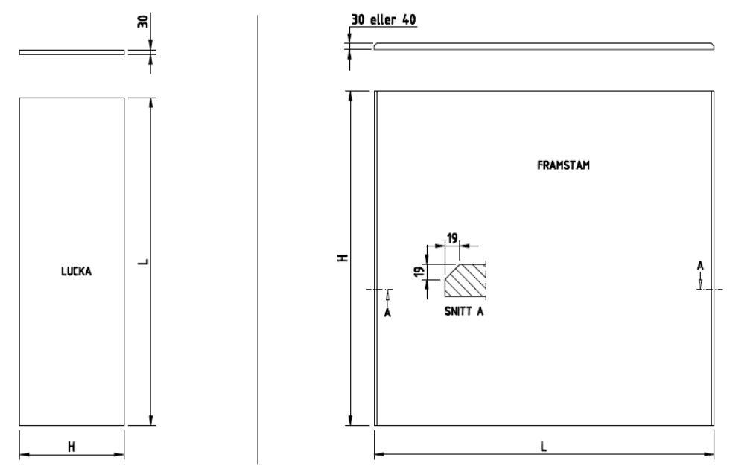

H= | L= | H= | -3 | L= | 0

Bakdörr
Bakdörr VS8000 till skåp med sandwichgolv

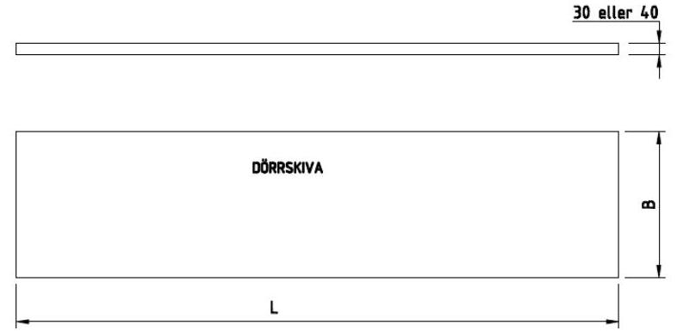

 | L= | B=

